상품제안서
샤오미 체중계 스마트 디지털 정확한 아기 강아지 가정용 몸무게 전자 저울 S20 | 상품코드: F31500

 |  |  |  |  |  |  | 02-412-0044 | www.easy1.co.kr
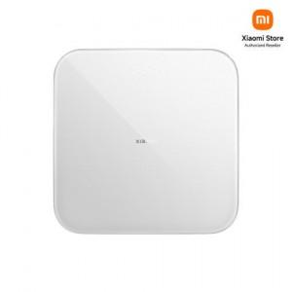

【상세/제작정보】

【인쇄/포장옵션】 | 레이저, 컬러필름인쇄 / 포장지포장

【공급단가】 | 수량 | 50~ | 100~ | 500~ | 1,000~ | 2,000~
*VAT별도 | 단가 | 19,470원 | 19,140원 | 18,810원 | 18,480원 | 18,150원

【상품 URL】 | https://dev.easy1.co.kr:443/src/goods_detail.php?gdno=31500

